構想図
カラマリテープ_仕様書_バージョン管理

仕様書：構想図

トップページ
 | 構想図のフロー
構想図

親子関係
マージ
master
各種項目

運用方法

親子関係

develop

programer
main_sence
title_sence
select_sence
designer
ui・ux
3d
planner
仕様書
ガントチャート

素材

親子関係
カラマリテープ_仕様書_バージョン管理

仕様書：親子関係

トップページ
 | 親子関係について
構想図

親子関係 | 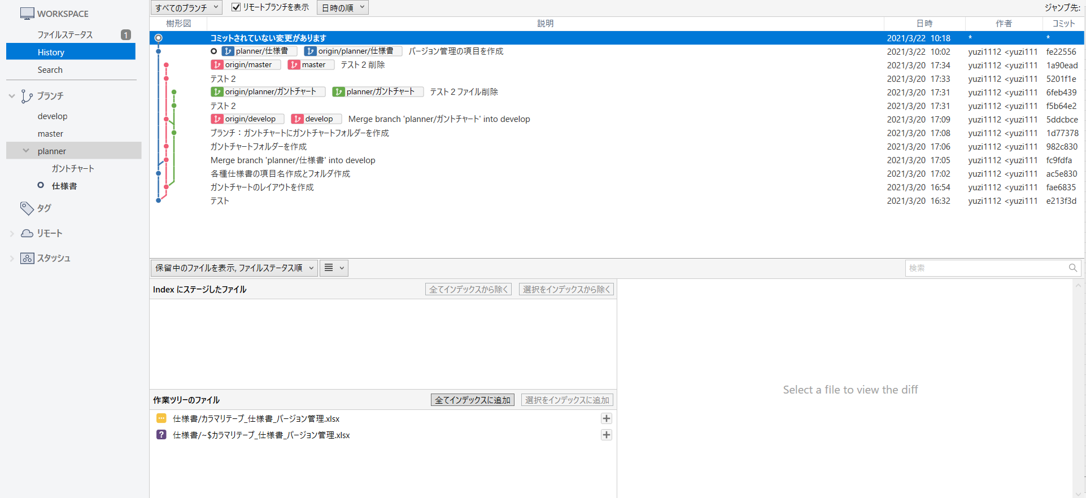 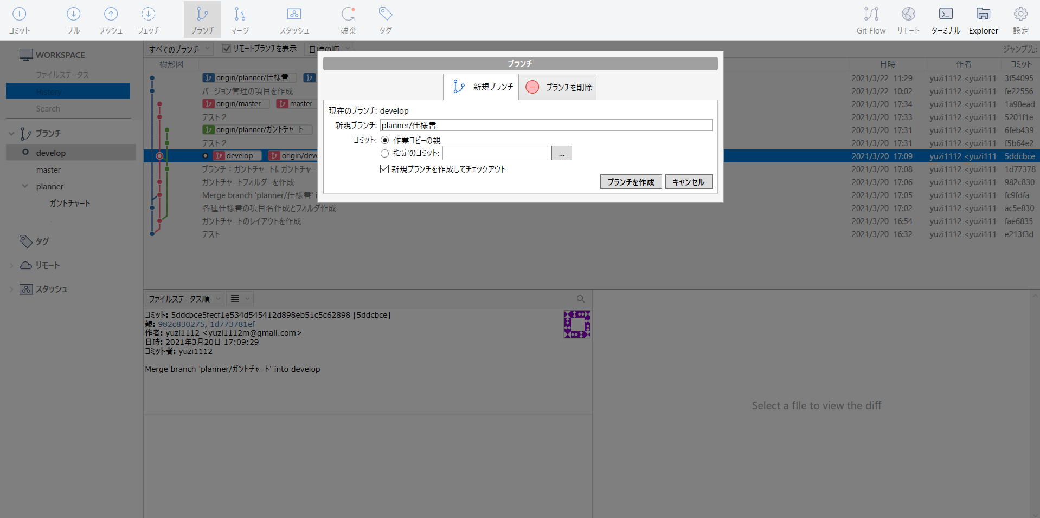
例：planner
各種項目

運用方法

planner
仕様書
ガントチャート
構想図
SourceTree

ブランチの方法

①「ブランチ」のマークを押す。
②「新規ブランチ」にて、ブランチ名を
入力する。
「/」を入力する事で親子関係にする事
が可能。
例：planner/仕様書
③「ブランチを作成」のボタンを押す。
①

②
③

運用方法
カラマリテープ_仕様書_バージョン管理

仕様書：運用方法

トップページ
 | 運用方法
構想図

親子関係 | 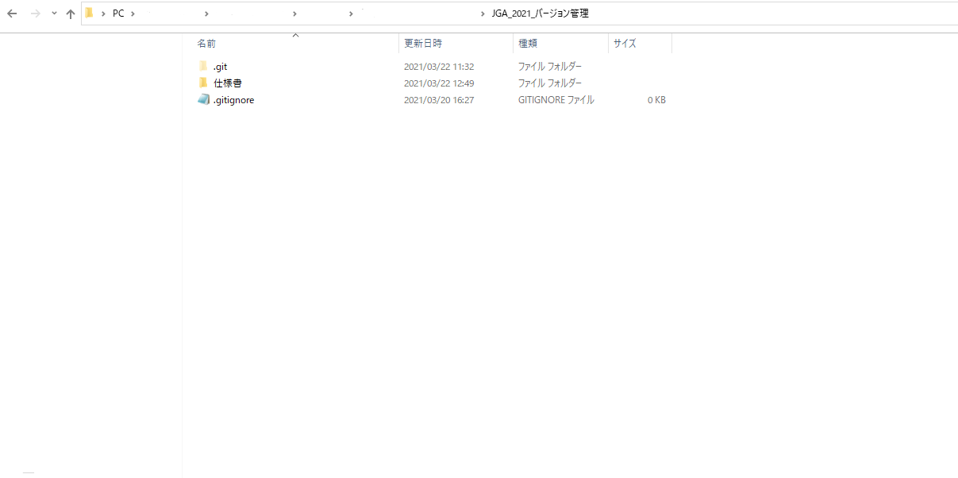
ファイルの保管方法について
各種項目

フォルダ内
運用方法

各ブランチ名でフォルダを作成し、
作成したフォルダの中にソースコードや
仕様書、デザインのデータ等を入れて、更新
を行う。
目的としてはマージを行った際、フォルダの中身を見えやすくする事や結合時に競合エラーが発生しないようにする為。
例：仕様書の場合は仕様書フォルダを作成
「develop」内でファイルの操作等(追加・削除など)を行う場合は必ず、「Discordのsourcetree・github連携」チャンネルに
連絡する。
※競合エラーが発生する恐れがある為

連絡方法について
連絡例

「devlop」と「master」に対しての
マージ・「devlop」内での結合作業を
行う際は必ず「Discordのsourcetree・github連携チャンネル」にて連絡を行う事。
例：松田：〇〇の作業が完了した為、「仕様書」から「devlop」に対して、マージを行います。
「develop」内での結合作業を行っている際、作業していないメンバーが「develop」の操作を行う事を禁止とする。
「develop」内で作業が完了した際は必ず
「Discordのsourcetree・github連携チャンネル」にて連絡を行う事。
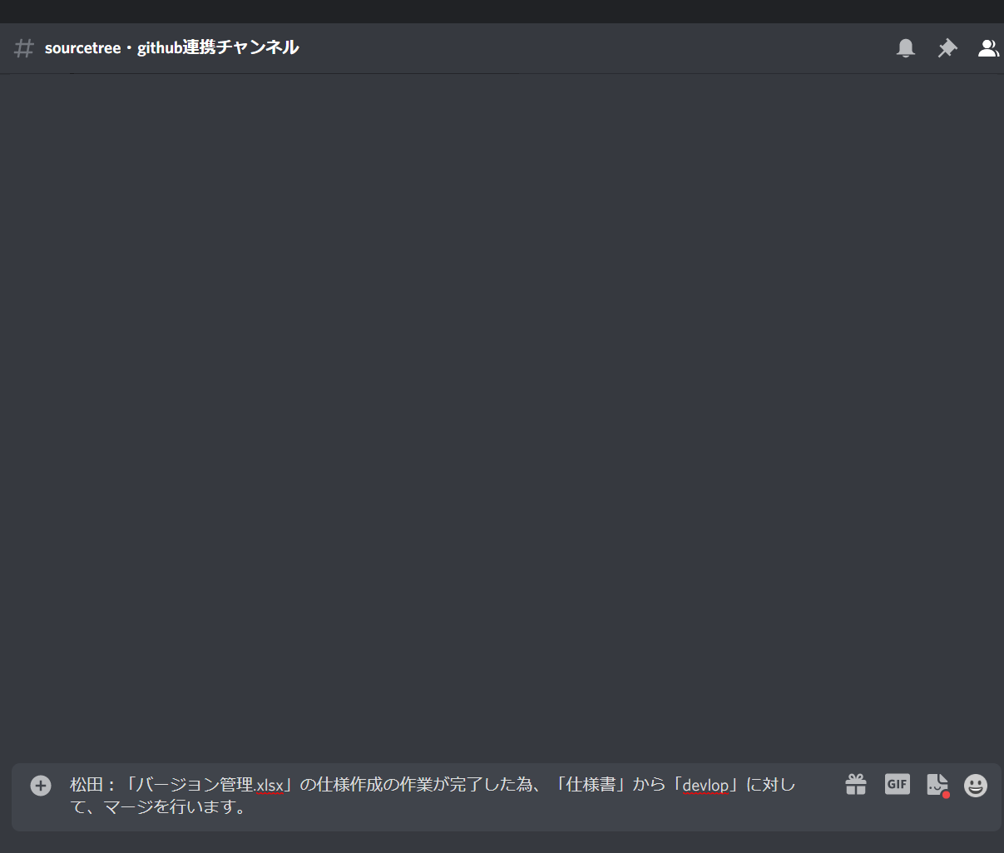

入力後にEnterを押す

